(1)무엇을
XR기반 실시간 온택트
금형 스마트 다중 협업 플랫폼

XR과 AI 비전 기술을 활용한 가상의 협업 공간에서
관계자들이 실시간으로 동시에 금형의 설계, 수정 등의 협업을 수행할 수 있는 서비스 플랫폼 구축

다중기기접속지원 | 자료관리 | 회의관리 | 모델관리
 | 자료업로드 | 회의진행 | 모델불러오기
 | 자료변환(Asset) | 회의내용기록및공유 | 모델제어
 | AI자료검색 | 회의의견반영기능
 | 썸네일검색 | 텍스트및음성채팅 | 사출유동해석
 | 일반검색 | 화상회의 | 금형설계 | 설계툴박스??
 |  |  | 주입구

 | 자료서버의구축 | 아바타 | 유동해석방법

(1)무엇을 (2)
Shrink Sphere Method를 통한 성형품의 형상을 인지하며, 유동거리는 Dijkstra algorithm을 적용하여 수지 주입구에서 떨어진 거리를 제품의 두께 비(L/t)로 빠르게 계산하고 결과를 다중 협업 플랫폼에 가시화
01
금형 모델링 CAD 데이터를 Asset 자동 변환 모듈
Interface
금형설계
설계 시뮬레이션
금형제작품
시뮬레이션 결과 피드백 통보
DATA
DATA
DATA
DATA
CAD 설계정보
3D 모델정보
AI 결과 정보
발주자
금형 설계자
시뮬레이션
설계자
시스템 관리자
프로세서
통합 DB
WAS
Server
( 분석화, 동적 연동 )
AR 프로세서
VR 프로세서
가상공간 협업 툴 프로세서
다중접속
프로세서
AI 인식 프로세서
아바타 생성
프로세서
CAD 설계 정보
3D 금형모델 정보
시뮬레이션 정보
AI 결과 검색 정보
AI 검색 정보
아바타 데이터
동기화 정보

플랫폼을 통해 논의된 결과(정보 및 데이타)를 이용하여 3D CAD내에서 유동시스템을 쉽고 빠르게 설계하여 3D 모델로 완성하는 기술
경험치에 근거한 설계가 아닌, 성형해석 결과를 반영함으로써, 금형 개발 과정에서 반복된 수정을 줄여 비용을 절감하고 납기 단축
AI 기반 실시간 성형 해석 모듈
02

제품 형상의 빈공간인 캐비티내로 플라스틱 수지가 주입되어 충진되도록 해주는 부품이나 형상부 일체로 게이트, 런너, 스프루로 구성
유동시스템 설계는 설계 초기 단계로 위치, 형상, 개수 등의 유동 설계구조에 따라 전체 금형 구조(조립도)가 결정되며 특히, 게이트의 위치와 수량, 사이즈는 제품의 성형 품질을 직접적으로 좌우하는 결정적 설계 요소
유동 시스템 자동 설계 모듈
03

AI 기반의 사용자 업로드 금형 데이터의 검색을 통한 유사 데이터 추천 시스템
AI 기반 Feature 추출 등을 활용하여 사용자가 업로드한 금형 데이터에서 추출된 Feature들을 기반으로, 다중 협업솔루션의 금형 데이터 DB에서 가장 유사한 데이터를 추천
AI 데이터 마이닝 모듈
04

업체별협력요약
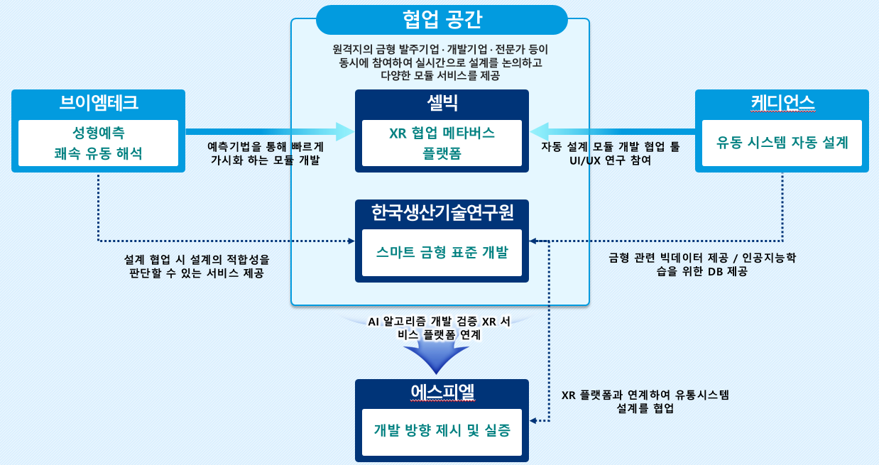

년차별개발요약 (1) 전체
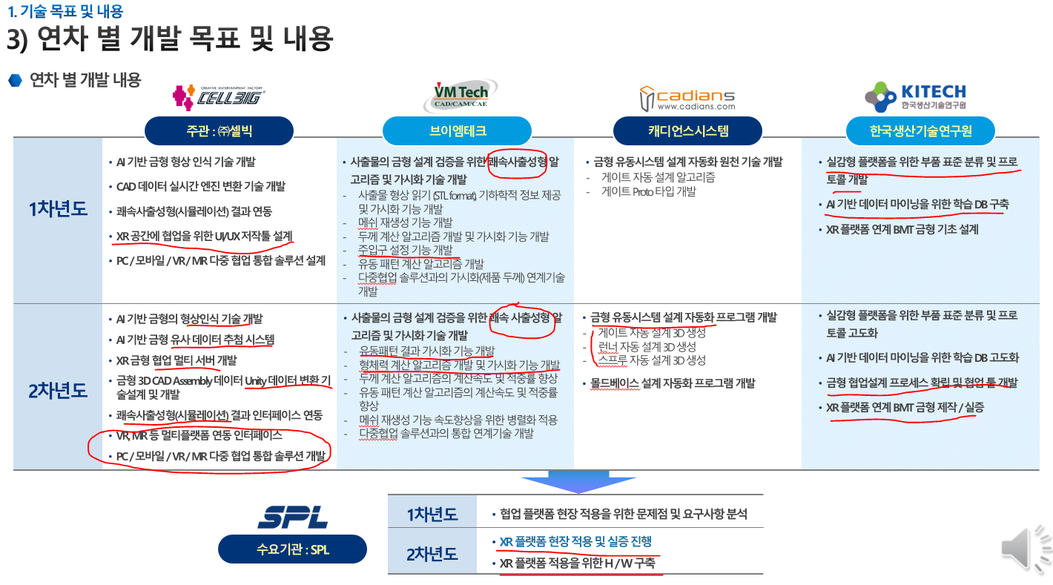

년차별개발내용 (2) 셀빅
1차년도 | •AI 기반 금형 형상 인식 기술 개발
 |  | 금형 리소스 기반 AI 딥러닝 모델 사전 효용성 검증 및 테스트
 |  | -금형 리소스기반 AI 딥러닝 모델 개발을 위하여 딥러닝 모델에 사용될 Input / Output을 명확히 하고, 금형 DB 카테고리 정리 수행
 |  | -금형 데이터의 Mesh를 기반으로 AI 딥러닝 모델을 할 수 있는 사전 데이터 및 준비 수행
 |  | -Mesh 기반 특성값 추출을 통해 금형 DB에 각 데이터의 특성 값을 저장

 | •CAD 데이터 실시간 엔진 변환 기술 개발
 |  | CAD 데이터를 실시간 엔진 플랫폼 맞춤 데이터 최적화 테스트.
 |  | -일반적으로 실시간 렌더링에 알맞지 않은 대용량 CAD 데이터를 실시간 엔진 플랫폼에 맞춘 데이터로 파일을 변환하여 Import
 |  | -금형 데이터의 특성상 사용자가 볼 수 없는 지점에도 구조물이나 부품들이 있을 수 있기 때문에, 외곽부품들과 중요 Product 영역만을 가시화하여 모델 최적화
 |  | -전체 금형 3D 모델링 데이터에서 제품(Product), Core, Cavity, Stationary plate, Main runner 각 파츠 부품별 분류 간소화, 세분화 인터페이스 기준 설정.

 | •쾌속사출성형(시뮬레이션) 결과 연동
 |  | 쾌속사출성형 (시뮬레이션) Unity 엔진 연동 BMT(벤치마크 테스트)
 |  | -쾌속사출성형 솔루션의 원활한 포팅을 위하여 다중 협업 솔루션의 기반 프레임워크인 Unity Framework에 포팅 여부 및 문제점을 확인
 |  | -쾌속사출성형의 시뮬레이션 및 데이터 처리를 비동기화 하여 Unity Framework에 영향을 주지 않도록 설계
 |  | 금형산업에 특화된 UI/UX 레이아웃 가진 저작툴 기획

 | •XR 공간에 협업을 위한 UI/UX 저작툴 설계
 |  | 금형산업에 특화된 UI/UX 레이아웃 가진 저작툴 기획

 | •PC / 모바일 / VR / MR 다중 협업 통합 솔루션 설계
 |  | XR(VR,MR) 등 멀티플랫폼 연동 인터페이스 컨셉 설계.
 |  | 인터페이스가 상이한 PC/모바일/VR/MR 협업 통합 솔루션 기획.

2차년도 | •AI 기반 금형의 형상인식 기술 개발

 | •AI 기반 금형 유사 데이터 추첨 시스템
 |  | AI 기반 금형 형상 인식 기술 개발
 |  | -딥러닝 학습을 위한 금형 리소스 DB를 제작하는 과정에서, 효율성을 올리기 위한 Labeling Tool
 |  | -금형 데이터에 적합한 카테고리 및 Classification Class 분류, 각 데이터 특성에 맞는 추가 특성 값들을 적용하여 학습용 데이터를 제작

 |  | MeshCNN, 카테고리 분류 기반 구조 정의
 |  | -Mesh의 Vertex 정보를 이용한 CNN 기법을 활용하여 3D Mesh의 Feature 추출
 |  | -추출된 Feature를 기반으로 Classification 학습을 통해 메쉬의 Class 분류
 |  | -광범위한 금형 데이터의 특성상 사전에 카테고리 분류를 통해 데이터를 필터링하여 각 카테고리별 딥러닝 학습모델을 구축

 | •XR 금형 협업 멀티 서버 개발
 | •금형 3D CAD Assembly 데이터 Unity 데이터 변환 기술설계 및 개발
 | •쾌속사출성형(시뮬레이션) 결과 인터페이스 연동
 | •VR, MR 등 멀티플랫폼 연동 인터페이스
 | •PC / 모바일 / VR / MR 다중 협업 통합 솔루션 개발

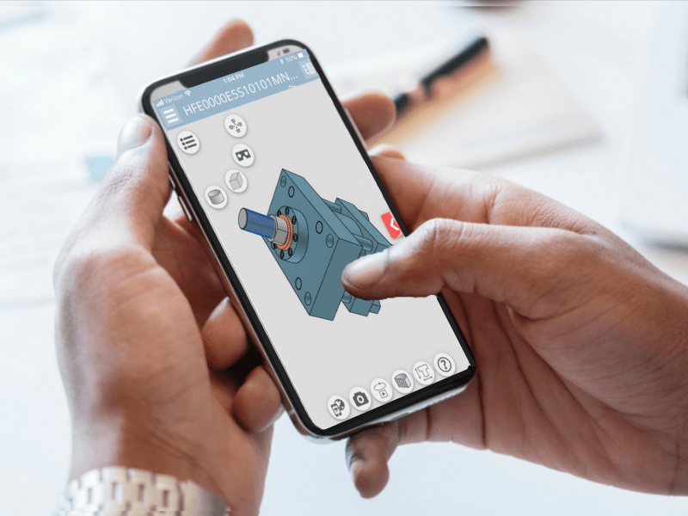
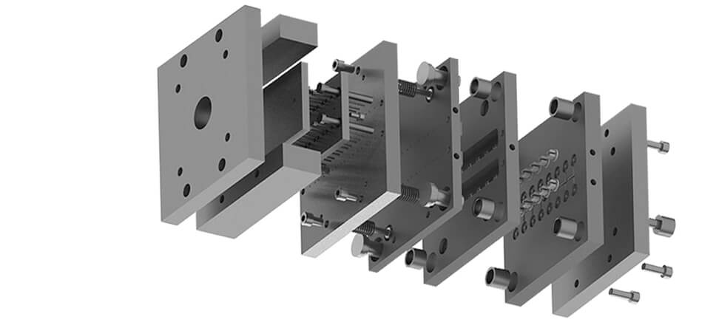
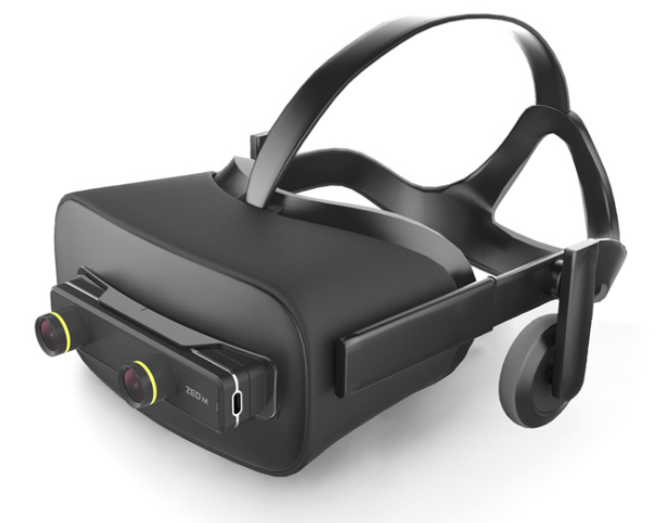
XR 협업 저작 툴 기능별 UI구성 예시
금형 XR 다중 협업솔루션 아키텍처 구조도
XR 공간에 협업을 위한 저작툴 개발
스마트폰 / 테블릿 버전, PC 버전 기본 금형 협업 솔루션 개발
MR 버전, VR 버전 XR 금형 협업 솔루션 개발
금형 스마트 다중 협업 플랫폼
XR Subsystems
Display
Oculus XR Plugin
ZED Camera Plugin
3rd Party XR Plugin
Unity XR SDK
Input
Environment
Faces
Raycast
Camera
Planes
Image Tracking
Object Tracking
Meshing
XR InteractionToolkit
MR Apps
Developer
Tools
XR Plugin
Framework
Provider
Implementation
VR Apps
Mixed and Augmented Relity Studio (MARS)
금형 CAD Data
Converting 3D Mesh Data
XR 금형 협업 Multi Server / DBMS
Molding
Application
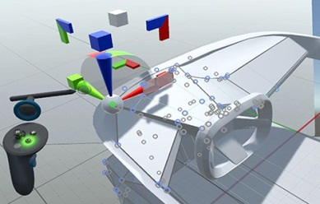



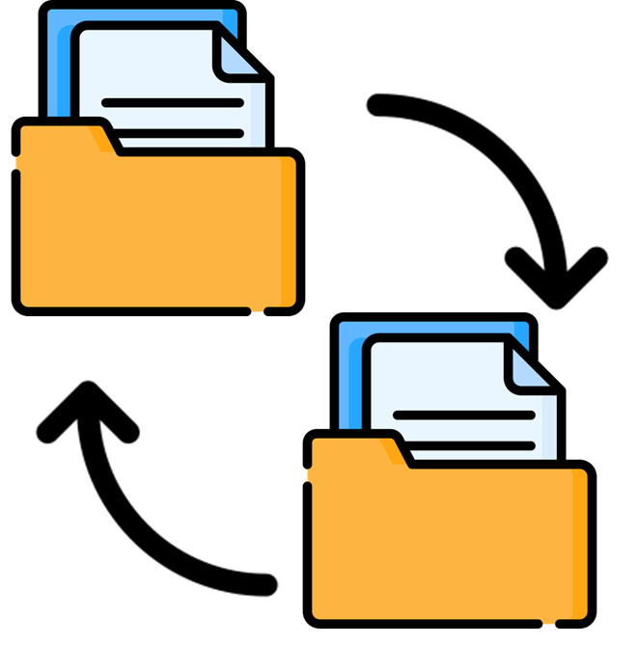
협업 툴
인공지능 검색
로그 히스토리
설계 Tool Box
회의 진행
자료 변환
유동 시스템
냉각 회로
작동 시스템
자동 설계
이동 위치 좌표
마그넷 기능
핵심 부품 분리
자료 업로드 및 변환
회의 결과 로그 변환
자료 업로드
공유 및 로컬 DB 검색
검색 기반 추천 기능
추천 자료 정렬
자료 불러오기
화면 공유 및 제어
회의 사항 알림
회의 결과 공유
결정사항 Peview
문서, 음성, 동영상, 사진 등 자료 저장
모델 수정 로그 저장

